Multi Split
 |  | МУЛЬТИ-СПЛІТ-СИСТЕМИ DAIKIN

Ціни дійсні з 28.07.2025 і діють до додаткового повідомлення в наступні періоди. |  |  |  |  |  | Офіційний дистриб'ютор DAIKIN
 | Наіменування | Продуктивність |  | Розміри В х Ш х Г, мм | Модель | Рекомендована роздрібна ціна, грн | Рекомендована роздрібна ціна комплекту, грн
 |  | Охолоджен., кВт | Нагрів, кВт
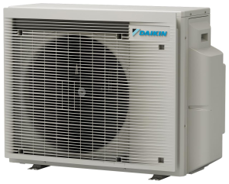 | Зовнішній блок | 1,3 ~ 4,6 | 1,0 ~ 4,8 | 552 x 852 x 350 | 2MXM40A9 | 76,715 грн.
 |  | 1,4 ~ 5,5 | 1,1 ~ 6,3 |  | 2MXM50A9 | 90,922 грн.
 |  | 1,52 ~ 8,08 | 1,2 ~ 11,02 | 734 x 974 x 408 | 2MXM68A9 | 118,021 грн.
 |  | 1,4 ~ 4,6 | 1,1 ~ 5,1 |  | 3MXM40A9 | 90,922 грн.
 |  | 1,4 ~ 7,3 | 1,1 ~ 8,3 |  | 3MXM52A9 | 98,544 грн.
 |  | 1,52 ~ 8,74 | 1,2 ~ 11,11 |  | 3MXM68A9 | 121,117 грн.
 |  | 1,57 ~ 8,91 | 1,23 ~ 11,11 |  | 4MXM68A9 | 124,079 грн.
 |  | 1,73 ~ 9,9 | 1,25 ~ 11,51 |  | 4MXM80A9 | 139,750 грн.
 |  | 1,78 ~ 10,79 | 1,28 ~ 12,0 |  | 5MXM90A9 | 161,218 грн.
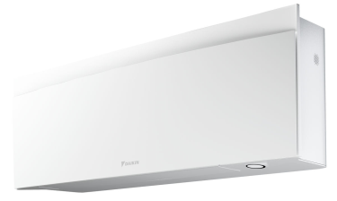 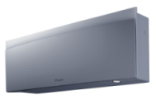 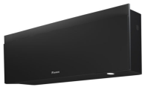 | Внутрішній блок настінного типу | 1,3 / 2,0 / 2,6 | 1,3 / 2,5 / 3,5 | 305 x 900 x 212 | FTXJ20AW9 | 45,179 грн.
 |  |  |  |  | FTXJ20AS9 | 48,029 грн.
 |  |  |  |  | FTXJ20AB9 | 49,717 грн.
 |  | 1,3 / 2,5 / 3,2 | 1,3 / 2,8 / 4,7 |  | FTXJ25AW9 | 47,359 грн.
 |  |  |  |  | FTXJ25AS9 | 50,424 грн.
 |  |  |  |  | FTXJ25AB9 | 52,194 грн.
 |  | 1,4 / 3,4 / 4,0 | 1,4 / 4,0 / 5,2 |  | FTXJ35AW9 | 56,889 грн.
 |  |  |  |  | FTXJ35AS9 | 60,831 грн.
 |  |  |  |  | FTXJ35AB9 | 62,378 грн.
 |  | 1,7 / 4,2 / 5,0 | 1,7 / 5,4 / 6,0 |  | FTXJ42AW9 | 59,313 грн.
 |  |  |  |  | FTXJ42AS9 | 69,691 грн.
 |  |  |  |  | FTXJ42AB9 | 71,332 грн.
 |  | 1,7 / 5,0 / 5,3 | 1,7 / 5,8 / 6,5 |  | FTXJ50AW9 | 93,320 грн.
 |  |  |  |  | FTXJ50AS9 | 93,209 грн.
 |  |  |  |  | FTXJ50AB9 | 112,178 грн.
 | Внутрішній блок настінного типу | 1,3 / 2,0 / 2,6 | 1,3 / 2,5 / 3,5 | 295 x 798 x 189 | FTXA20CW | 38,877 грн.
 |  |  |  |  | FTXA20CS | 41,449 грн.
 |  |  |  |  | FTXA20CB | 42,838 грн.
 |  | 1,3 / 2,5 / 3,2 | 1,3 / 2,8 / 4,7 |  | FTXA25CW | 40,769 грн.
 |  |  |  |  | FTXA25CS | 43,453 грн.
 |  |  |  |  | FTXA25CB | 44,882 грн.
 |  | 1,4 / 3,4 / 4,0 | 1,4 / 4,0 / 5,2 |  | FTXA35CW | 49,051 грн.
 |  |  |  |  | FTXA35CS | 52,453 грн.
 |  |  |  |  | FTXA35CB | 53,835 грн.
 |  | 1,7 / 4,2 / 5,0 | 1,7 / 5,4 / 6,0 |  | FTXA42CW | 51,159 грн.
 |  |  |  |  | FTXA42CS | 59,928 грн.
 |  |  |  |  | FTXA42CB | 61,717 грн.
 |  | 1,7 / 5,0 / 5,3 | 1,7 / 5,8 / 6,5 |  | FTXA50CW | 80,277 грн.
 |  |  |  |  | FTXA50CS | 95,603 грн.
 |  |  |  |  | FTXA50CB | 96,672 грн.
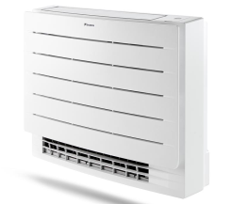 | Внутрішній блок настінного типу | 0,9 / 2,0 / 3,0 | 0,8 / 2,5 / 4,5 | 298 х 804 х 252 | FTXM20A | 27,666 грн.
 |  | 0,9 / 2,5 / 3,8 | 0,8 / 2,8 / 5,0 |  | FTXM25A | 28,719 грн.
 |  | 0,9 / 3,5 / 4,4 | 0,8 / 4,0 / 5,5 |  | FTXM35A | 31,874 грн.
 |  | 1,5 / 4,2 / 5,2 | 1,5 / 5,4 / 6,2 |  | FTXM42A | 34,925 грн.
 |  | 1,7 / 5,0 / 5,3 | 1,7 / 5,8 / 6,5 |  | FTXM50A | 52,914 грн.
 |  | 1,7 / 6,0 / 7,0 | 1,7 / 7,0 / 8,0 | 298 х 997 х 292 | FTXM60A | 55,544 грн.
 |  | 2,3 / 7,1 / 8,5 | 2,3 / 8,2 / 10,2 |  | FTXM71A | 62,351 грн.
 | Внутрішній блок підлогового типу | 1,3 / 2,0 / 3,0 | 1,3 / 2,5 / 4,5 | 600 х 750 х 238 | CVXM20B | 55,607 грн.
 |  | 1,3 / 2,4 / 3,5 | 1,3 / 3,4 / 4,7 |  | FVXM25B | 58,217 грн.
 |  | 1,4 / 3,4 / 4,0 | 1,4 / 4,5 / 5,8 |  | FVXM35B | 65,544 грн.
 |  | 1,4 / 5,0 / 5,4 | 1,4 / 5,8 / 6,2 |  | FVXM50B | 71,164 грн.
 | Внутрішній блок настінного типу | 1,3 / 2,0 / 2,6 | 1,3 / 2,5 / 3,5 | 286 х 770 х 225 | FTXP20N9 | 19,040 грн.
 |  | 1,3 / 2,5 / 3,0 | 1,3 / 3,0 / 4,0 |  | FTXP25N9 | 19,987 грн.
 |  | 1,3 / 3,5 / 4,0 | 1,3 / 4,0 / 4,8 |  | FTXP35N9 | 22,302 грн.
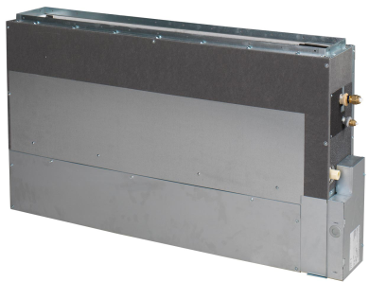 | Підлоговий без корпусу з дротовим пультом керування Madoka (опція) | 1,3-2,4-3,0 | 1,3-3,2-4,5 | 620 х 790 х 200 | FNA25A9 | 50,945 грн. | 62,030 грн.
 |  |  |  |  | BRC1H52W | 11,085 грн.
 |  | 1,4-3,4-3,8 | 1,4-4,1-5,0 | 620 х 790 х 200 | FNA35A9 | 62,747 грн. | 73,832 грн.
 |  |  |  |  | BRC1H52W | 11,085 грн.
 |  | 1,7-5,0-5,3 | 1,7-5,8-6,0 | 620 х 1190 х 200 | FNA50A9 | 73,294 грн. | 84,379 грн.
 |  |  |  |  | BRC1H52W | 11,085 грн.
 |  | 1,7-6,0-6,5 | 1,7-7,0-8,0 | 620 х 1190 х 200 | FNA60A9 | 81,003 грн. | 92,088 грн.
 |  |  |  |  | BRC1H52W | 11,085 грн.
 | Канальний низьконапірний з дротовим пультом керування Madoka (опція) | 1,3-2,4-3,0 | 1,3-3,2-4,5 | 200 х 750 х 620 | FDXM25F9 | 26,784 грн. | 37,869 грн.
 |  |  |  |  | BRC1H52S | 11,085 грн.
 |  | 1,4-3,4-3,8 | 1,4-4,1-5,0 | 200 х 750 х 620 | FDXM35F9 | 29,612 грн. | 40,697 грн.
 |  |  |  |  | BRC1H52S | 11,085 грн.
 |  | 1,7-5,0-5,3 | 1,7-5,8-6,0 | 200 х 1150 х 620 | FDXM50F9 | 32,351 грн. | 43,436 грн.
 |  |  |  |  | BRC1H52S | 11,085 грн.
 |  | 1,7-6,0-6,5 | 1,7-7,0-8,0 | 200 х 1150 х 620 | FDXM60F9 | 35,441 грн. | 46,526 грн.
 |  |  |  |  | BRC1H52S | 11,085 грн.
 | Канальний середньонапірний з дротовим пультом керування Madoka (опція) | 3.4 | 4.0 | 245 x 700 x 800 | FBA35A9 | 62,238 грн. | 73,323 грн.
 |  |  |  |  | BRC1H52K | 11,085 грн.
 |  | 5.0 | 5.5 | 245 x 700 x 800 | FBA50A9 | 67,350 грн. | 78,435 грн.
 |  |  |  |  | BRC1H52K | 11,085 грн.
 |  | 5.7 | 7.0 | 245 x 1000 x 800 | FBA60A9 | 68,303 грн. | 79,388 грн.
 |  |  |  |  | BRC1H52K | 11,085 грн.
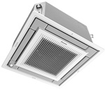 | Абсолютно плаский касетний (600х600) з декоративною панеллю та дротовим пультом керування Madoka (опції) | 2.5 | 3.2 | 260 x 575 x 575 | FFA25A9 | 42,224 грн. | 79,850 грн.
 |  |  |  | 46 x 620 x 620 | BYFQ60CW | 26,541 грн.
 |  |  |  | 85 x 85 x 23 | BRC1H52W | 11,085 грн.
 |  | 3.4 | 4.2 | 260 x 575 x 575 | FFA35A9 | 45,261 грн. | 82,887 грн.
 |  |  |  | 46 x 620 x 620 | BYFQ60CW | 26,541 грн.
 |  |  |  | 85 x 85 x 23 | BRC1H52W | 11,085 грн.
 |  | 5.0 | 5.8 | 260 x 575 x 575 | FFA50A9 | 47,605 грн. | 85,231 грн.
 |  |  |  | 46 x 620 x 620 | BYFQ60CW | 26,541 грн.
 |  |  |  | 85 x 85 x 23 | BRC1H52W | 11,085 грн.
 |  | 5.7 | 7.0 | 260 x 575 x 575 | FFA60A9 | 50,717 грн. | 88,343 грн.
 |  |  |  | 46 x 620 x 620 | BYFQ60CW | 26,541 грн.
 |  |  |  | 85 x 85 x 23 | BRC1H52W | 11,085 грн.
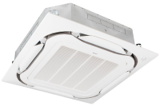 | Круглопотоковий касетний (900х900) з декоративною панеллю та дротовим пультом керування Madoka (опції) | 3.5 | 4.2 | 204 x 840 x 840 | FCAG35B | 42,468 грн. | 80,307 грн.
 |  |  |  | 60 x 950 x 950 | BYCQ140E | 26,754 грн.
 |  |  |  | 85 x 85 x 23 | BRC1H52W | 11,085 грн.
 |  | 5.0 | 6.0 | 204 x 840 x 840 | FCAG50B | 48,171 грн. | 86,010 грн.
 |  |  |  | 60 x 950 x 950 | BYCQ140E | 26,754 грн.
 |  |  |  | 85 x 85 x 23 | BRC1H52W | 11,085 грн.
 |  | 5.7 | 7.0 | 204 x 840 x 840 | FCAG60B | 51,149 грн. | 88,988 грн.
 |  |  |  | 60 x 950 x 950 | BYCQ140E | 26,754 грн.
 |  |  |  | 85 x 85 x 23 | BRC1H52W | 11,085 грн.
 | Підстельовий однопотоковий з дротовим пультом керування Madoka (опція) | 3.4 | 4.0 | 235 x 960 x 690 | FHA35A9 | 67,082 грн. | 78,167 грн.
 |  |  |  |  | BRC1H52W | 11,085 грн.
 |  | 5.0 | 6.0 | 235 x 960 x 690 | FHA50A9 | 69,693 грн. | 80,778 грн.
 |  |  |  |  | BRC1H52W | 11,085 грн.
 |  | 5.7 | 7.2 | 235 x1.270 x 690 | FHA60A9 | 74,859 грн. | 85,944 грн.
 |  |  |  |  | BRC1H52W | 11,085 грн.
Додаткові аксесуари серії Split
Керування | Пульт дротовий |  |  |  | BRC073 | 12,578 грн.
 | Кабель - 3м | Для BRC073 |  |  | BRCW901A03 | 959 грн.
 | Кабель - 8м | Для BRC073 |  |  | BRCW901A08 | 1,919 грн.
 | Кабель з роз'ємом S21 | Для FTXJ-A, FTXA-C, FTXM-A, FVXM-A |  |  | EKRS21 | 320 грн.
 | Адаптор з роз'ємом S21 | Для FTXP-N9, FTXF-E, FTXF(20-50)F |  |  | KRP067A41 | 3,624 грн.
 | Шлюз Modbus |  |  |  | RTD-RA | 12,684 грн.
 | Шлюз KNX |  |  |  | KLIC-DDv3 | 12,077 грн.
Для підключення цієї опції до деяких внутрішніх блоків потрібні додаткові аксесуари - EKRS21 або KRP067A41, в залежності від моделі внутрішнього блоку (див. табл. вище).
Ця опція не може працювати разом із функціями бездротової локальної мережі (WI-FI адаптер для смартфонів).
Необхідний кабель для підключення - BRCW901A03 або BRCW901A08.
Додаткові аксесуари серії Sky
Керування | Пульт дротовий стандартний |  |  |  | BRC1D52 | 4,903 грн.
 | Madoka білий |  |  |  | BRC1H52W | 11,085 грн.
 | Madoka сріблястий |  |  |  | BRC1H52S | 11,085 грн.
 | Madoka чорний |  |  |  | BRC1H52K | 11,085 грн.
 | Пульт інфрачервоний | Для FDXM-F9, FBA-A9, FNA-A9 |  |  | BRC4C65 | 13,324 грн.
 | Пульт інфрачервоний | Для FHA-A9 |  |  | BRC7GA53-9 | 19,399 грн.
 | WI-FI адаптер для смартфонів | Для FDXM-F9, FBA-A9, FNA-A9, FHA-A9, FFA-A9 |  |  | BRP069C81 | 8,740 грн.
 | WI-FI адаптер для смартфонів | Для FCAG-B |  |  | BRP069C82 | 7,888 грн.
 | Шлюз Modbus |  |  |  | EKMBPP1A | 12,364 грн.
 | Шлюз KNX |  |  |  | KLIC-DI_V2 | 13,574 грн.
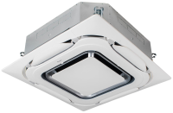 Для FCAG-B | Декоративна панель | Стандартна |  |  | BYCQ140E | 26,754 грн.
 | Декоративна панель | Біла |  |  | BYCQ140EW | 29,312 грн.
 | Декоративна панель | Чорна |  |  | BYCQ140EB | 36,667 грн.
 | Декоративна панель | Дизайнерська біла |  |  | BYCQ140EP | 38,905 грн.
 | Декоративна панель | Дизайнерська чорна |  |  | BYCQ140EPB | 56,173 грн.
 | Пульт інфрачервоний | Для BYCQ140E, BYCQ140EW |  |  | BRC7FA532F | 11,512 грн.
 | Пульт інфрачервоний | Для BYCQ140EB |  |  | BRC7FA532FB | 11,512 грн.
 | Пульт інфрачервоний | Для дизайнерської білої панелі BYCQ140EP |  |  | BRC7FB532F | 11,512 грн.
 | Пульт інфрачервоний | Для дизайнерської чорної панелі BYCQ140EPB |  |  | BRC7FB532FB | 11,512 грн.
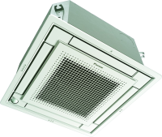 Для FFA-A9 | Декоративна панель | Стандартна |  |  | BYFQ60B3 | 26,541 грн.
 | Декоративна панель | Дизайнерська біла |  |  | BYFQ60CW | 26,541 грн.
 | Декоративна панель | Дизайнерська срібляста |  |  | BYFQ60CS | 28,353 грн.
 | Пульт інфрачервоний | Для BYFQ60B3 |  |  | BRC7EB530W | 12,258 грн.
 | Пульт інфрачервоний | Для BYFQ60CS |  |  | BRC7F530S | 13,644 грн.
 | Пульт інфрачервоний | Для BYFQ60CW |  |  | BRC7F530W | 12,578 грн.
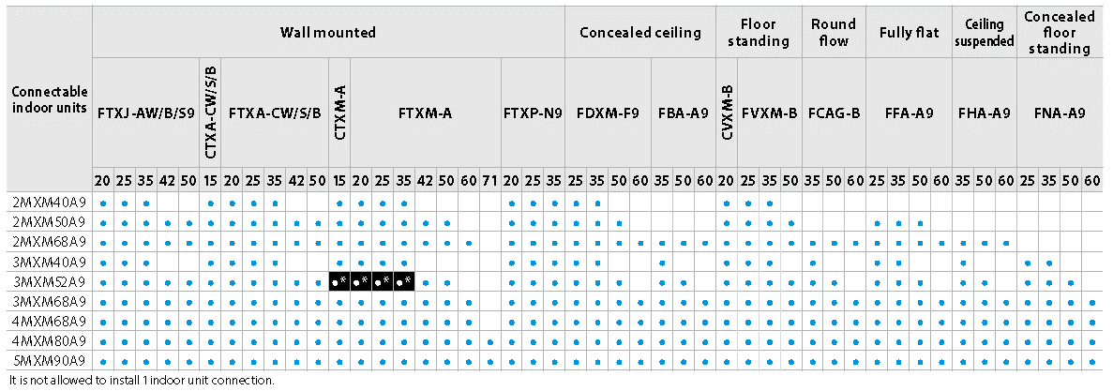

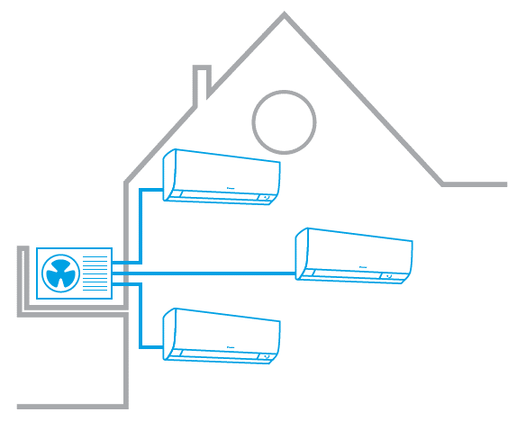

До одного зовнішнього блока можна приєднати до 5 внутрішніх блоків; керування кожним внутрішнім блоком може здійснюватися окремо.
Можна підключати різні типи внутрішніх блоків: настінний, стельовий, касетний, канальний і т.д.
Економія місця: Значне скорочення простору, необхідного для розміщення декількох блоків на фасаді вашого будинку.
Знижений рівень шуму: Один блок створює менше шуму, ніж декілька.
Економія часу та фінінсів при встановленні. Менше споживання енергії.

Multi + DHW
 |  |  | МУЛЬТИ-СПЛІТ-СИСТЕМА. КОНДИЦІЮВАННЯ + ГВП

Ціни дійсні з 28.07.2025 і діють до додаткового повідомлення в наступні періоди. |  |  |  |  |  | Офіційний дистриб'ютор DAIKIN
 | Наіменування | Продуктивність |  | Розміри В х Ш х Г, мм | Модель | Рекомендована роздрібна ціна, грн | Рекомендована роздрібна ціна комплекту, грн
 |  | Охолоджен., кВт | Нагрів, кВт
 | Зовнішній блок | 1,8 ~ 7,3 | 1,4 ~ 8,3 | 734 x 974 x 401 | 4MWXM52A9 | Запросити у менеджера
 | Бак ГВП | Об'єм 89 л |  | 1032 x 510 x 570 | EKHWET90BV3 | 171,027 грн.
 |  | Об'єм 118 л |  | 1265 x 510 x 570 | EKHWET120BV3 | 159,450 грн.
 | Зовнішній блок | 1,57 ~ 8,91 | 1,23 ~ 11,11 | 734 x 1044 x 408 | 5MWXM68A9 | 126,607 грн.
 |  | 1,78 ~ 10,79 | 1,28 ~ 12,0 | 734 x 1044 x 408 | 5MWXM90A9 | 188,331 грн.
 | Бак ГВП | Об'єм 180 л |  | 1655 x 595 x 634 | CKHWS180BV3 | 188,331 грн.
 |  | Об'єм 230 л |  | 1855 x 595 x 634 | CKHWS230BV3 | 199,917 грн.
 | Внутрішній блок настінного типу | 1,3 / 2,0 / 2,6 | 1,3 / 2,5 / 3,5 | 305 x 900 x 212 | FTXJ20AW9 | 45,179 грн.
 |  |  |  |  | FTXJ20AS9 | 48,029 грн.
 |  |  |  |  | FTXJ20AB9 | 49,717 грн.
 |  | 1,3 / 2,5 / 3,2 | 1,3 / 2,8 / 4,7 |  | FTXJ25AW9 | 47,359 грн.
 |  |  |  |  | FTXJ25AS9 | 50,424 грн.
 |  |  |  |  | FTXJ25AB9 | 52,194 грн.
 |  | 1,4 / 3,4 / 4,0 | 1,4 / 4,0 / 5,2 |  | FTXJ35AW9 | 56,889 грн.
 |  |  |  |  | FTXJ35AS9 | 60,831 грн.
 |  |  |  |  | FTXJ35AB9 | 62,378 грн.
 |  | 1,7 / 4,2 / 5,0 | 1,7 / 5,4 / 6,0 |  | FTXJ42AW9 | 59,313 грн.
 |  |  |  |  | FTXJ42AS9 | 69,691 грн.
 |  |  |  |  | FTXJ42AB9 | 71,332 грн.
 |  | 1,7 / 5,0 / 5,3 | 1,7 / 5,8 / 6,5 |  | FTXJ50AW9 | 93,320 грн.
 |  |  |  |  | FTXJ50AS9 | 93,209 грн.
 |  |  |  |  | FTXJ50AB9 | 112,178 грн.
 | Внутрішній блок настінного типу | 1,3 / 2,0 / 2,6 | 1,3 / 2,5 / 3,5 | 295 x 798 x 189 | FTXA20CW | 38,877 грн.
 |  |  |  |  | FTXA20CS | 41,449 грн.
 |  |  |  |  | FTXA20CB | 42,838 грн.
 |  | 1,3 / 2,5 / 3,2 | 1,3 / 2,8 / 4,7 |  | FTXA25CW | 40,769 грн.
 |  |  |  |  | FTXA25CS | 43,453 грн.
 |  |  |  |  | FTXA25CB | 44,882 грн.
 |  | 1,4 / 3,4 / 4,0 | 1,4 / 4,0 / 5,2 |  | FTXA35CW | 49,051 грн.
 |  |  |  |  | FTXA35CS | 52,453 грн.
 |  |  |  |  | FTXA35CB | 53,835 грн.
 |  | 1,7 / 4,2 / 5,0 | 1,7 / 5,4 / 6,0 |  | FTXA42CW | 51,159 грн.
 |  |  |  |  | FTXA42CS | 59,928 грн.
 |  |  |  |  | FTXA42CB | 61,717 грн.
 |  | 1,7 / 5,0 / 5,3 | 1,7 / 5,8 / 6,5 |  | FTXA50CW | 80,277 грн.
 |  |  |  |  | FTXA50CS | 95,603 грн.
 |  |  |  |  | FTXA50CB | 96,672 грн.
 | Внутрішній блок настінного типу | 0,9 / 2,0 / 3,0 | 0,8 / 2,5 / 4,5 | 298 х 804 х 252 | FTXM20A | 27,666 грн.
 |  | 0,9 / 2,5 / 3,8 | 0,8 / 2,8 / 5,0 |  | FTXM25A | 28,719 грн.
 |  | 0,9 / 3,5 / 4,4 | 0,8 / 4,0 / 5,5 |  | FTXM35A | 31,874 грн.
 |  | 1,5 / 4,2 / 5,2 | 1,5 / 5,4 / 6,2 |  | FTXM42A | 34,925 грн.
 |  | 1,7 / 5,0 / 5,3 | 1,7 / 5,8 / 6,5 |  | FTXM50A | 52,914 грн.
 |  | 1,7 / 6,0 / 7,0 | 1,7 / 7,0 / 8,0 | 298 х 997 х 292 | FTXM60A | 55,544 грн.
 |  | 2,3 / 7,1 / 8,5 | 2,3 / 8,2 / 10,2 |  | FTXM71A | 62,351 грн.
 | Внутрішній блок підлогового типу | 1,3 / 2,0 / 3,0 | 1,3 / 2,5 / 4,5 | 600 х 750 х 238 | CVXM20B | 55,607 грн.
 |  | 1,3 / 2,4 / 3,5 | 1,3 / 3,4 / 4,7 |  | FVXM25B | 58,217 грн.
 |  | 1,4 / 3,4 / 4,0 | 1,4 / 4,5 / 5,8 |  | FVXM35B | 65,544 грн.
 |  | 1,4 / 5,0 / 5,4 | 1,4 / 5,8 / 6,2 |  | FVXM50B | 71,164 грн.
 | Внутрішній блок настінного типу | 1,3 / 2,0 / 2,6 | 1,3 / 2,5 / 3,5 | 286 х 770 х 225 | FTXP20N9 | 19,040 грн.
 |  | 1,3 / 2,5 / 3,0 | 1,3 / 3,0 / 4,0 |  | FTXP25N9 | 19,987 грн.
 |  | 1,3 / 3,5 / 4,0 | 1,3 / 4,0 / 4,8 |  | FTXP35N9 | 22,302 грн.
 | Підлоговий без корпусу з дротовим пультом керування Madoka (опція) | 1,3-2,4-3,0 | 1,3-3,2-4,5 | 620 х 790 х 200 | FNA25A9 | 50,945 грн. | 62,030 грн.
 |  |  |  |  | BRC1H52W | 11,085 грн.
 |  | 1,4-3,4-3,8 | 1,4-4,1-5,0 | 620 х 790 х 200 | FNA35A9 | 62,747 грн. | 73,832 грн.
 |  |  |  |  | BRC1H52W | 11,085 грн.
 |  | 1,7-5,0-5,3 | 1,7-5,8-6,0 | 620 х 1190 х 200 | FNA50A9 | 73,294 грн. | 84,379 грн.
 |  |  |  |  | BRC1H52W | 11,085 грн.
 |  | 1,7-6,0-6,5 | 1,7-7,0-8,0 | 620 х 1190 х 200 | FNA60A9 | 81,003 грн. | 92,088 грн.
 |  |  |  |  | BRC1H52W | 11,085 грн.
 | Канальний низьконапірний з дротовим пультом керування Madoka (опція) | 1,3-2,4-3,0 | 1,3-3,2-4,5 | 200 х 750 х 620 | FDXM25F9 | 26,784 грн. | 37,869 грн.
 |  |  |  |  | BRC1H52S | 11,085 грн.
 |  | 1,4-3,4-3,8 | 1,4-4,1-5,0 | 200 х 750 х 620 | FDXM35F9 | 29,612 грн. | 40,697 грн.
 |  |  |  |  | BRC1H52S | 11,085 грн.
 |  | 1,7-5,0-5,3 | 1,7-5,8-6,0 | 200 х 1150 х 620 | FDXM50F9 | 32,351 грн. | 43,436 грн.
 |  |  |  |  | BRC1H52S | 11,085 грн.
 |  | 1,7-6,0-6,5 | 1,7-7,0-8,0 | 200 х 1150 х 620 | FDXM60F9 | 35,441 грн. | 46,526 грн.
 |  |  |  |  | BRC1H52S | 11,085 грн.
 | Канальний середньонапірний з дротовим пультом керування Madoka (опція) | 3.4 | 4.0 | 245 x 700 x 800 | FBA35A9 | 62,238 грн. | 73,323 грн.
 |  |  |  |  | BRC1H52K | 11,085 грн.
 |  | 5.0 | 5.5 | 245 x 700 x 800 | FBA50A9 | 67,350 грн. | 78,435 грн.
 |  |  |  |  | BRC1H52K | 11,085 грн.
 |  | 5.7 | 7.0 | 245 x 1000 x 800 | FBA60A9 | 68,303 грн. | 79,388 грн.
 |  |  |  |  | BRC1H52K | 11,085 грн.
 |  | 6.8 | 7.5 | 245 x 1000 x 800 | FBA71A9 | 98,516 грн. | 125,057 грн.
 |  |  |  |  | BRC1H52K | 11,085 грн.
 |  | 9.5 | 10.8 | 245 x 1400 x 800 | FBA100A | 112,177 грн. | 157,438 грн.
...
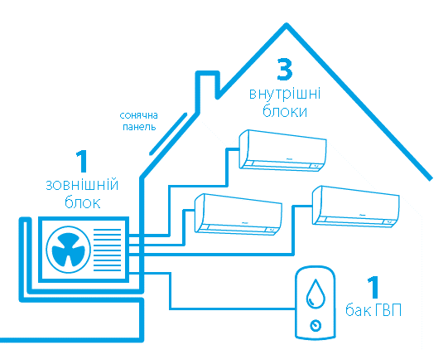
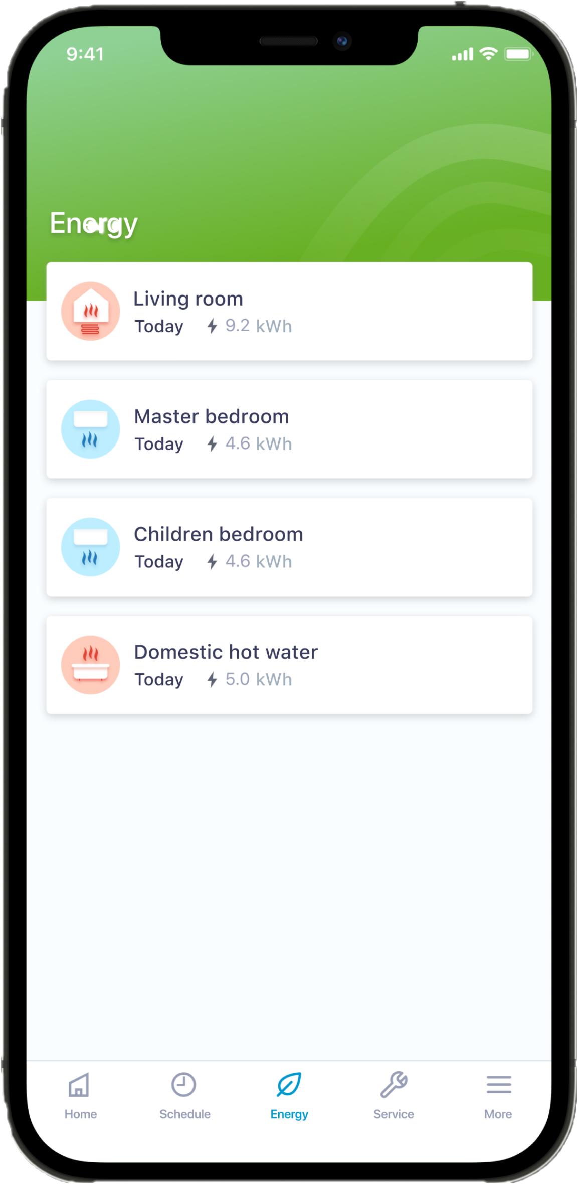

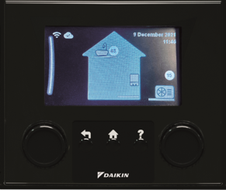

 | Наіменування | Продуктивність |  | Розміри В х Ш х Г, мм | Модель | Рекомендована роздрібна ціна, грн | Рекомендована роздрібна ціна комплекту, грн
 |  | Охолоджен., кВт | Нагрів, кВт
Інформація по системі Multi +
https://ddugroup.ua/wp-content/uploads/2024/12/multi-_product-portfolio_ecpuk22-011_ukrainian-2.pdf

